Sheet1
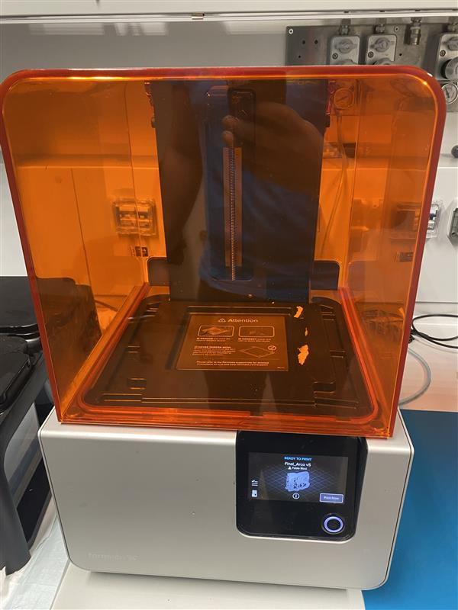
stanza | Cofocal/Workshop
ID sorgente | DescriptiveApe
produttore | Formlabs
modello | Form 2
l | 405 | nm
φ |  | mrad
Power | 0.25 | W
Appertura
Distanza operatore | 1 | m

se pulsato | No
Energia impulso | / | J
Pulse Rep Frequency | / | Hz
Durata impulso | / | s

Attività della sorgente (ore/anno) | 300
Fattore tempo fascio libero | 0
Fattore possibile interazione con il fascio | 0
Frequenza di allineamento (volte/anno) | 0
Tempo di allineamento (ore/anno) | 0
Modalità di allineamento | Tecnico Esterno

FOTO

Breve descrizione dell'utilizzo
Stampa 3D

Product Link
https://formlabs.com/it/3d-printers/form-2/tech-specs/

